Instrucciones
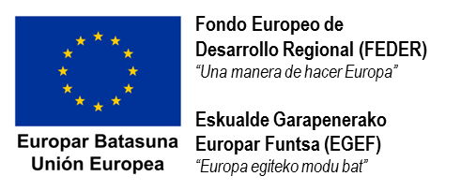

Instrucciones

Esta hoja de cálculo da cumplimiento al requisito establecido en el Pliego de Condiciones y Garantías respecto a la obligación de presentar el listado de facturas asociadas a la inversión subvencionada.

Esta hoja de cálculo, además, permite obtener una estimación inicial de la subvención final que se percibirá por la inversión realizada.

La cifra final de la subvención se determinará por parte de la Viceconsejería de Medio Ambiente del Gobierno Vasco, tras la verificación y validación de los conceptos subvencionables.

En caso de que no coincidan con los calculados por la entidad beneficiaria, recibirán una notificación al respecto.

Los datos que se necesita introducir en la presente hoja Excel se pueden obtener del Pliego de Condiciones y Garantías que se les envió al notificarles la concesión de la subvención.

¿Ha recibido alguna subvención por parte de otra entidad para este mismo proyecto? | No
- | -
- | -

Complete aquí los datos:

- Importe de la subvención concedida (según BOPV):
- Porcentaje de la subvención: | %
- Gastos subvencionables considerados en la solicitud de subvención (Inversión neta subvencionable):
- Ahorros considerados en la solicitud de subvención (ver Anexo I del Pliego): | 0.00
- Otros gastos descontados (ver Anexo I del Pliego): | 0.00

Ya puede comenzar a introducir los datos de las facturas --> | Ir

Decreto
